Sheet1
成员姓名 | 成员职称/入学时间 | 成员负责研究方向、负责的工作 | 成员简介（比赛奖项、论文、专利、项目等） | 毕业去向（非毕业学生不用填写） | 邮箱 | 照片
奉竹青 | 高级工程师
从鹏鹏
莫炜静 | 研究学者 | 各类科研项目申报 | 2014年于中山大学获得硕士学位，攻读专业为电子与信息通信工程。主要负责科研项目的组织、申报、设备购买等事宜，同时负责超净室的设计与招标、建设与管理，具有丰富的项目管理与实验室管理经验，并具有良好的协调各方能力。 |  | mowj@mail.sustc.edu.cn | 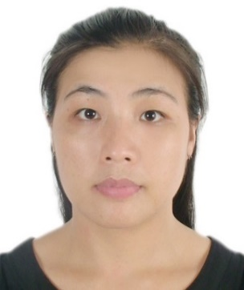
邓望喜
郑汉宇 | 科研教学助理 | 洁净室建设和管理、半导体微纳加工 | 2013年6月毕业于中山大学微电子系，并获得学士学位。曾于2014年9月至2017年4月任职于广东顺德中山大学卡内基梅隆大学国际联合研究院，担任洁净室管理员一职。具有一定的洁净室建设和管理、半导体微纳加工、政府采购与招投标、科研院校行政工作等相关知识和经验。 |  | zhenghy@mail.sustc.edu.cn | 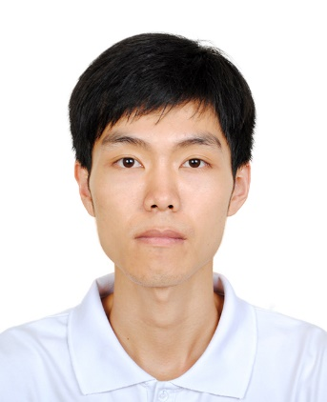
张珂
王河深
刘亚莹
魏枫 | Graduate Student.2017.09 intake |  | B.Eng., University of Electronic Science and Technology of China, Chengdu, China |  | 11749177@mail.sustc.edu.cn
覃丽环
熊兆斌
路韬
王艳
卢博
刘弈镈
王若宁
闫思吴
张胡梦圆
朱俊桦
刘心怡
童猜裕
李伟增
郑金涛
容沃成

本表格信息用于课题组网页制作，填好信息发至王艳微信上，另需一张生活照或证件照，若有课题组研究成果照片、合照、聚餐及其他活动照片也请发到王艳微信上

